1.นำไปใช้
สรุปความสอดคล้องของโครงการในระบบ eMENSCR ต่อห่วงโซ่คุณค่าฯ ของเป้าหมายแผนแม่บทย่อย
การนำข้อมูลไปใช้ประกอบการจัดทำโครงการเพื่อขับเคลื่อนการบรรลุเป้าหมายตามยุทธศาสตร์ชาติ ประจำปีงบประมาณ พ.ศ. 2567
1. ทบทวนความเกี่ยวข้องของหน่วยงานกับเป้าหมายแผนแม่บทย่อย (Y1) ของแผนแม่บทภายใต้ยุทธศาสตร์ชาติ

คำชี้แจง :
นำข้อมูลจาก Sheet 3. Pivot หน่วยงาน และ Sheet 4. รวม หรือ Sheet 5. เรียงปี หรือ Sheet 6. VC ไปประกอบการจัดทำ PRJ67WS1 ดังนี้
1.1 วิเคราะห์การมีส่วนร่วมขับเคลื่อนการบรรลุผลสัมฤทธิ์ตามเป้าหมายของแผนแม่บทย่อยฯ ตามองค์ประกอบและปัจจัยของห่วงโซ่คุณค่าของประเทศไทย (Final Value Chain Thailand : FVCT) โดยพิจารณาจากโครงการ/การดำเนินการของหน่วยงานที่ได้มีการดำเนินการที่ผ่านมาว่าใต้อยู่ในปัจจัยภายใต้องค์ประกอบของห่วงโซ่คุณค่าฯ ซึ่งจะสะท้อนให้เห็นว่าหน่วยงานมีส่วนร่วมขับเคลื่อนฯ ปัจจัยใดบ้าง
1.2 พิจารณาโครงการ/การดำเนินการที่ผ่านมาของหน่วยงานที่มีการนำเข้าในระบบ eMENSCR เพื่อนำไปสู่การเพิ่มเติมโครงการ/การดำเนินการตั้งแต่ปีงบประมาณ 2561 – ปัจจุบันของหน่วยงานที่ยังไม่ได้มีการนำเข้าในระบบ eMENSCR ทั้งในส่วนของโครงการ/การดำเนินการที่ใช้งบประมาณแผ่นดิน/งบประมาณจากแหล่งอื่น และไม่ใช้งบประมาณ



2 .การทำร่างข้อเสนอโครงการเพื่อขับเคลื่อนการบรรลุเป้าหมายตามยุทธศาสตร์ชาติ ประจำปีงบประมาณ พ.ศ. 2567
คำชี้แจง :
นำข้อมูลจาก Sheet 3. Pivot VC และ Sheet 4. รวม หรือ Sheet 5. เรียงปี หรือ Sheet 6. VC ไปประกอบการจัดทำร่างข้อเสนอโครงการฯ ดังนี้
2.1 วิเคราะห์ช่องว่างของห่วงโซ่คุณค่าฯ โดยพิจารณาองค์ประกอบ/ปัจจัยที่ไม่มีโครงการฯ (X) มารองรับ เพื่อให้หน่วยงานจัดทำโครงการฯ มาขับเคลื่อนการดำเนินการในปัจจัยภายใต้องค์ประกอบนั้น
2.2 วิเคราะห์ความซ้ำซ้อนของโครงการ/การดำเนินการที่อยู่ในปัจจัยภายใต้องค์ประกอบของห่วงโซ่คุณค่าฯ ของเป้าหมายแผนแม่บทย่อย (Y1) ที่เกี่ยวข้อง โดยพิจารณาจากปัจจัยที่มีโครงการมารองรับเป็นจำนวนมาก เพื่อดูความซ้ำซ้อนที่เกิดขึ้นของโครงการ/การดำเนินงานที่ผ่านมา และประเมินว่าข้อเสนอโครงการฯ ที่หน่วยงานจะจัดทำมีความซ้ำซ้อนกับโครงการของหน่วยงานอื่น ๆ หรือไม่ โดยหน่วยงานสามารถหารือและบูรณาการร่วมกันเพื่อลดความซ้ำซ้อนและจัดทำโครงการฯ ที่มีคุณภาพต่อไป

2.Pivot VC
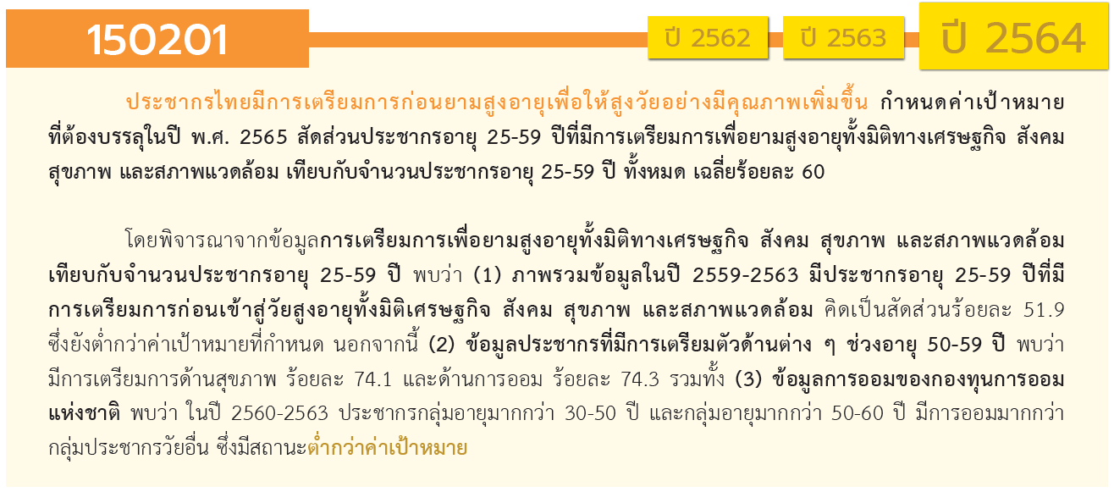
องค์ประกอบ/ปัจจัย | ปีงบประมาณ
 | 2562 | 2563 | 2564 | 2565 | 2566 | (blank) | รวมจำนวนทั้งสิ้น
150201V01 |  |  | 1 |  |  |  | 1
150201F0101
150201F0102 |  |  | 1 |  |  |  | 1
150201V02 | 3 | 11 | 4 | 4 | 1 |  | 23
150201F0201 |  | 1 | 2 | 3 |  |  | 6
150201F0202 |  | 4 | 2 | 1 |  |  | 7
150201F0203 | 3 | 6 |  |  | 1 |  | 10
150201V03 |  | 3 | 1 | 1 |  |  | 5
150201F0301 |  | 3 |  |  |  |  | 3
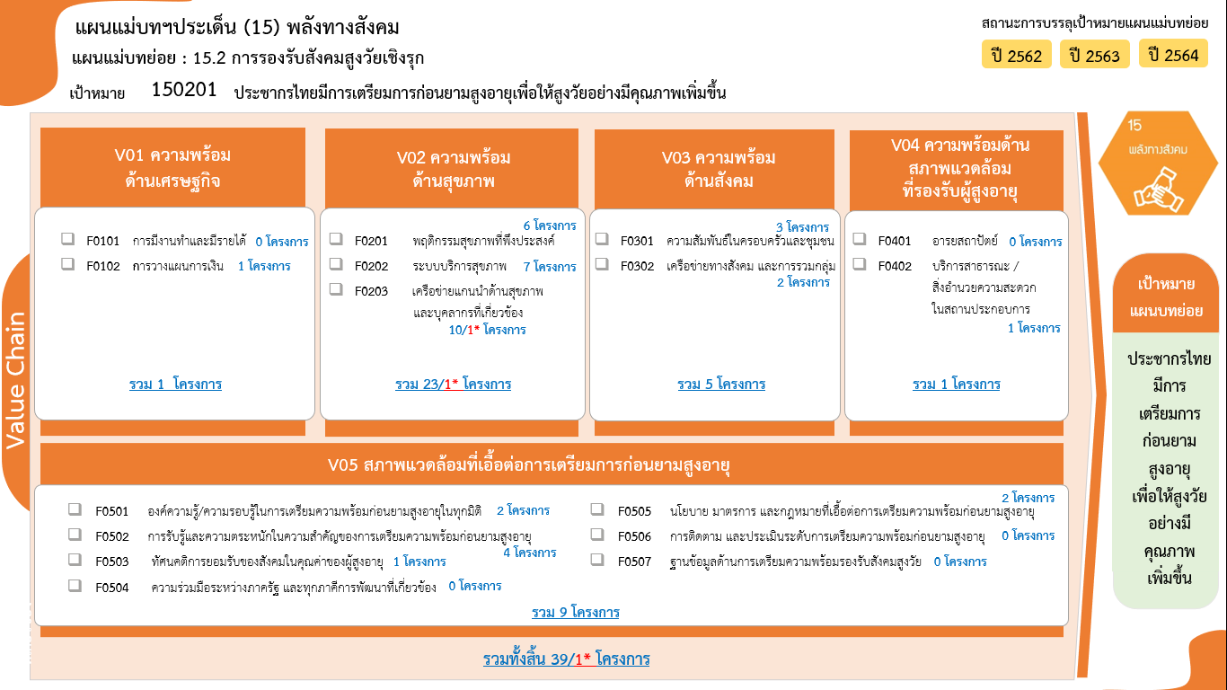
150201F0302 |  |  | 1 | 1 |  |  | 2
150201V04 |  |  |  | 1 |  |  | 1
150201F0401
150201F0402 |  |  |  | 1 |  |  | 1
150201V05 | 1 |  | 7 | 1 |  |  | 9
150201F0501 | 1 |  |  | 1 |  |  | 2
150201F0502 |  |  | 4 |  |  |  | 4
150201F0503 |  |  | 1 |  |  |  | 1
150201F0504
150201F0505 |  |  | 2 |  |  |  | 2
150201F0506
150201F0507
รวมจำนวนทั้งสิ้น | 4 | 14 | 13 | 7 | 1 |  | 39
*F00 หมายถึงโครงการไม่สอดคล้องกับองค์ประกอบและปัจจัยใดของเป้าหมายแผนแม่บทย่อย

 |  |  |  |  |  |  |  | หมายเหตุ: n* หมายถึง โครงการเพื่อขับเคลื่อนการบรรลุเป้าหมายตามยุทธศาสตร์ชาติ ประจำปีงบประมาณ พ.ศ. 2566

โครงการที่ไม่สอดคล้องกับองค์ประกอบและปัจจัยใดของเป้าหมายแผนแม่บทย่อย จำนวน 0 โครงการ

4.รวม
โครงการภายใต้เป้าหมายแผนแม่บทย่อย: 150201 ประชากรไทยมีการเตรียมการก่อนยามสูงอายุเพื่อให้สูงวัยอย่างมีคุณภาพเพิ่มขึ้น
กรุณา Log in เข้าระบบ eMENSCR ก่อนดำเนินการ Click ที่ link โครงการนั้น ๆ
หมายเหตุ : หากไม่ Login จะไม่สามารถดูรายละเอียดโครงการได้
โครงการที่ปรากฎเป็นโครงการที่ผ่านการอนุมัติจากผู้บริหาร (M7) ของหน่วยงานเท่านั้น (ข้อมูล ณ เดือนมีนาคม 2565)

ชื่อโครงการ / การดำเนินงาน | ปีงบประมาณ | วันที่เริ่มต้นโครงการ | วันที่สิ้นสุดโครงการ | หน่วยงานระดับกองหรือเทียบเท่า | หน่วยงานระดับกรมหรือเทียบเท่า | หน่วยงานระดับกระทรวงหรือเทียบเท่า | ประเภทโครงการ | องค์ประกอบ | ปัจจัย
โครงการส่งเสริมการดำเนินงานอันเนื่องมาจากพระราชดำริ ปีงบประมาณ พ.ศ. 2562 | 2562 | ตุลาคม 2561 | กันยายน 2562 | สำนักแผนงานและโครงการพิเศษ | กรมตรวจบัญชีสหกรณ์ | กระทรวงเกษตรและสหกรณ์ |  | 150201V02 | 150201F0203
โครงการอันเนื่องมาจากพระราชดำริและโครงการพิเศษ (ปี 2562) | 2562 | ตุลาคม 2561 | กันยายน 2562 | กองแผนงานกลุ่มยุทธศาสตร์และแผนงาน | กรมหม่อนไหม | กระทรวงเกษตรและสหกรณ์ |  | 150201V02 | 150201F0203
ส่งเสริมการนำเทคโนโลยีนวัตกรรมด้านชีววิทยาศาสตร์สู่การให้บริการผู้สูงอายุ | 2562 | ตุลาคม 2561 | กันยายน 2563 | โปรแกรมบริหารและพัฒนาเทคโนโลยีเครื่องมือแพทย์และหุ่นยนต์ทางการแพทย์ชั้นสูง | ศูนย์ความเป็นเลิศด้านชีววิทยาศาสตร์ (องค์การมหาชน) (ศลช.) | กระทรวงการอุดมศึกษา วิทยาศาสตร์ วิจัยและนวัตกรรม |  | 150201V02 | 150201F0203
โครงการเตรียมความพร้อมคนพิการเพื่อรองรับสังคมผู้สูงอายุ | 2562 | ตุลาคม 2561 | กันยายน 2562 | กองยุทธศาสตร์และแผนงาน | กรมส่งเสริมและพัฒนาคุณภาพชีวิตคนพิการ | กระทรวงการพัฒนาสังคมและความมั่นคงของมนุษย์ |  | 150201V05 | 150201F0501
เตรียมการรองรับประชากรไทยเข้าสู่สังคมสูงวัยอย่างมีคุณภาพ | 2563 | ตุลาคม 2562 | กันยายน 2563 | กองกิจกรรมทางกายเพื่อสุขภาพ | กรมอนามัย | กระทรวงสาธารณสุข |  | 150201V02 | 150201F0201
โครงการประชาสัมพันธ์การเตรียมความพร้อมเพื่อรองรับสังคมสูงวัย | 2563 | ตุลาคม 2562 | กันยายน 2563 | สำนักพัฒนานโยบายและแผนการประชาสัมพันธ์ | กรมประชาสัมพันธ์ | สำนักนายกรัฐมนตรี |  | 150201V02 | 150201F0202
โครงการบูรณาการสร้างความเสมอภาคเพื่อรองรับสังคมผู้สูงอายุ | 2563 | ตุลาคม 2562 | กันยายน 2563 | สำนักยุทธศาสตร์การแพทย์ | กรมการแพทย์ | กระทรวงสาธารณสุข |  | 150201V02 | 150201F0202
โครงการชะลอชรา ชีวายืนยาว ประจำปี พ.ศ.2563 | 2563 | ตุลาคม 2562 | กันยายน 2563 | สำนักอนามัยผู้สูงอายุ | กรมอนามัย | กระทรวงสาธารณสุข |  | 150201V02 | 150201F0202
โครงการพระสงฆ์กับการพัฒนาสุขภาวะ ปี 2563 | 2563 | ตุลาคม 2562 | กันยายน 2563 | สำนักอนามัยผู้สูงอายุ | กรมอนามัย | กระทรวงสาธารณสุข |  | 150201V02 | 150201F0202
การเตรียมความพร้อมก่อนวัยเกษียณ | 2563 | มกราคม 2563 | ธันวาคม 2563 | กองบริหารการลงทุน | สำนักงานประกันสังคม | กระทรวงแรงงาน |  | 150201V02 | 150201F0203
โครงการพัฒนาและเสริมสร้างคุณภาพชีวิตและครอบครัว | 2563 | ตุลาคม 2562 | กันยายน 2563 |  | นครสวรรค์ | จังหวัดและกลุ่มจังหวัด |  | 150201V02 | 150201F0203
โครงการส่งเสริมคุณภาพชีวิตแรงงานนอกระบบ ผู้สูงอายุและเตรียมความพร้อมรองรับสังคมผู้สูงอายุ | 2563 | ตุลาคม 2562 | กันยายน 2563 |  | นครสวรรค์ | จังหวัดและกลุ่มจังหวัด |  | 150201V02 | 150201F0203
โครงการพัฒนาคุณภาพชีวิตแรงงานสูงอายุ (60 ปีขึ้นไป) (ปีงบประมาณ 2563) | 2563 | ตุลาคม 2562 | กันยายน 2563 | กองคุ้มครองแรงงาน | กรมสวัสดิการและคุ้มครองแรงงาน | กระทรวงแรงงาน |  | 150201V02 | 150201F0203
โครงการพัฒนาระบบการดูแลผู้สูงอายุระยะยาว (Long Term Care) ในชุมชน ปี 2563 | 2563 | ตุลาคม 2562 | กันยายน 2563 | สำนักอนามัยผู้สูงอายุ | กรมอนามัย | กระทรวงสาธารณสุข |  | 150201V02 | 150201F0203
ยกย่องเชิดชูเกียรติข้าราชการครู บุคลากรทางการศึกษา และลูกจ้างประจำ | 2563 | สิงหาคม 2563 | กันยายน 2563 | สำนักงานเขตพื้นที่การศึกษาประถมศึกษาสกลนคร เขต 2 | สำนักงานคณะกรรมการการศึกษาขั้นพื้นฐาน | กระทรวงศึกษาธิการ |  | 150201V02 | 150201F0203
ฝึกอบรมแรงงานผู้สูงอายุเพื่อเพิ่มโอกาสในการประกอบอาชีพ | 2563 | ตุลาคม 2562 | กันยายน 2563 | กองพัฒนาศักยภาพแรงงานและผู้ประกอบกิจการ | กรมพัฒนาฝีมือแรงงาน | กระทรวงแรงงาน |  | 150201V03 | 150201F0301
กิจกรรมที่ 1 ส่งเสริมการมีงานทำของแรงงานนอกระบบและผู้สูงอายุ จัดงานมหกรรม "แรงงานรวมใจไม่ทิ้งกัน" | 2563 | ตุลาคม 2562 | กันยายน 2563 | สำนักงานแรงงานจังหวัดนครสวรรค์ | สำนักงานปลัดกระทรวงแรงงาน | กระทรวงแรงงาน |  | 150201V03 | 150201F0301
การส่งเสริมให้ประชาชนเข้าถึงบริการทางการเงิน มีการออมและการลงทุนระยะยาวที่เพียงพอรองรับการเกษียณอายุ ด้วยการลงทุนผ่าน PVD | 2563 | มกราคม 2563 | ธันวาคม 2563 | ฝ่ายกำกับธุรกิจออกแบบการลงทุนและกองทุนสำรองเลี้ยงชีพ | สำนักงานคณะกรรมการกำกับหลักทรัพย์และตลาดหลักทรัพย์ | กระทรวงการคลัง |  | 150201V03 | 150201F0301
การผลักดันข้อเสนอการปรับกฎระเบียบเพื่อเพิ่มประสิทธิภาพการดำเนินงานของ กอช. | 2564 | มกราคม 2564 | ธันวาคม 2565 | กองทุนการออมแห่งชาติ | กองทุนการออมแห่งชาติ | กระทรวงการคลัง | โครงการภายใต้กิจกรรม Big Rock | 150201V01 | 150201F0102
โครงการเตรียมความพร้อมด้านสุขภาพเพื่อรองรับสังคมสูงวัย ปี 2564 | 2564 | ตุลาคม 2563 | กันยายน 2564 | สำนักโภชนาการ | กรมอนามัย | กระทรวงสาธารณสุข |  | 150201V02 | 150201F0201
พัฒนาการสร้างเสริมสุขภาพผู้สูงวัย | 2564 | ตุลาคม 2563 | มิถุนายน 2564 | สำนักวิชาวิทยาศาสตร์สุขภาพ | มหาวิทยาลัยราชภัฏเชียงราย | กระทรวงการอุดมศึกษา วิทยาศาสตร์ วิจัยและนวัตกรรม |  | 150201V02 | 150201F0201
โครงการพัฒนาระบบการดูแลสุขภาพช่องปากผู้สูงอายุ ปี 2564 | 2564 | ตุลาคม 2563 | กันยายน 2564 | สำนักทันตสาธารณสุข | กรมอนามัย | กระทรวงสาธารณสุข |  | 150201V02 | 150201F0202
โครงการเตรียมความพร้อมกลุ่มวัยทำงาน เพื่อป้องกันและลดความเสี่ยงต่อการเกิดกลุ่มอาการผู้สูงอายุที่มีสาเหตุจากโรคที่เกิดจากการทำงาน | 2564 | ตุลาคม 2563 | กันยายน 2564 | สำนักยุทธศาสตร์การแพทย์ | กรมการแพทย์ | กระทรวงสาธารณสุข |  | 150201V02 | 150201F0202
โครงการการสร้างความตระหนักและเตรียมความพร้อมเพื่อรองรับสังคมสูงวัย | 2564 | ตุลาคม 2563 | กันยายน 2564 | กองส่งเสริมศักยภาพผู้สูงอายุ | กรมกิจการผู้สูงอายุ | กระทรวงการพัฒนาสังคมและความมั่นคงของมนุษย์ |  | 150201V03 | 150201F0302
การสร้างความตระหนักถึงความสำคัญของการประกันภัยและการใช้การประกันภัยเป็นส่วนหนึ่งในการดำรงชีวิต | 2564 | มกราคม 2564 | ธันวาคม 2568 | ฝ่ายกลยุทธ์และบริหารความเสี่ยง | สำนักงานคณะกรรมการกำกับและส่งเสริมการประกอบธุรกิจประกันภัย (คปภ.) | กระทรวงการคลัง |  | 150201V05 | 150201F0502
โครงการประชาสัมพันธ์การเตรียมความพร้อมเพื่อรองรับสังคมสูงวัย | 2564 | ตุลาคม 2563 | กันยายน 2564 | สำนักพัฒนานโยบายและแผนการประชาสัมพันธ์ | กรมประชาสัมพันธ์ | สำนักนายกรัฐมนตรี |  | 150201V05 | 150201F0502
การสร้างความตระหนักถึงความสำคัญของการประกันภัยและการใช้การประกันภัยเป็นส่วนหนึ่งในการดำรงชีวิต | 2564 | มกราคม 2564 | ธันวาคม 2568 | ฝ่ายกลยุทธ์และบริหารความเสี่ยง | สำนักงานคณะกรรมการกำกับและส่งเสริมการประกอบธุรกิจประกันภัย (คปภ.) | กระทรวงการคลัง |  | 150201V05 | 150201F0502
การส่งเสริมการพัฒนาผลิตภัณฑ์ประกันภัยที่จำเป็นและตอบสนองความต้องการของประชาชนที่หลากหลายมากขึ้น | 2564 | มกราคม 2564 | ธันวาคม 2568 | ฝ่ายกลยุทธ์และบริหารความเสี่ยง | สำนักงานคณะกรรมการกำกับและส่งเสริมการประกอบธุรกิจประกันภัย (คปภ.) | กระทรวงการคลัง |  | 150201V05 | 150201F0502
โครงการเสริมสร้าง ส่งต่อ และสืบสานคุณค่าภูมิปัญญาผู้สูงวัย "แก่อย่างมีคุณค่า ชราอย่างมีคุณภาพ" บริบท 4 H | 2564 | ตุลาคม 2563 | กันยายน 2564 | สำนักงานอธิการบดี | มหาวิทยาลัยราชภัฏศรีสะเกษ | กระทรวงการอุดมศึกษา วิทยาศาสตร์ วิจัยและนวัตกรรม |  | 150201V05 | 150201F0503
การพัฒนากฎหมายแม่บทด้านการประกันภัยที่เกี่ยวข้องเพื่อส่งเสริมให้เกิดการพัฒนาผลิตภัณฑ์ประกันสุขภาพ | 2564 | มกราคม 2564 | ธันวาคม 2568 | ฝ่ายกลยุทธ์และบริหารความเสี่ยง | สำนักงานคณะกรรมการกำกับและส่งเสริมการประกอบธุรกิจประกันภัย (คปภ.) | กระทรวงการคลัง |  | 150201V05 | 150201F0505
การส่งเสริมการพัฒนาผลิตภัณฑ์ประกันภัยที่จำเป็นและตอบสนองความต้องการของประชาชนที่หลากหลายมากขึ้น | 2564 | มกราคม 2564 | ธันวาคม 2568 | ฝ่ายกลยุทธ์และบริหารความเสี่ยง | สำนักงานคณะกรรมการกำกับและส่งเสริมการประกอบธุรกิจประกันภัย (คปภ.) | กระทรวงการคลัง |  | 150201V05 | 150201F0505
พัฒนาเครือข่ายแกนนำและยกระดับศักยภาพอาสาสมัครสาธารณสุขประจำหมู่บ้านในการดูแลผู้สูงอายุ | 2565 | ตุลาคม 2564 | กันยายน 2565 | กองนโยบายและแผน | มหาวิทยาลัยราชภัฏธนบุรี | กระทรวงการอุดมศึกษา วิทยาศาสตร์ วิจัยและนวัตกรรม |  | 150201V02 | 150201F0201
พัฒนาศักยภาพผู้ดูแลผู้สูงวัยเพื่อรองรับสังคมสูงวัยเชิงรุก | 2565 | ตุลาคม 2564 | กันยายน 2565 | สำนักวิชาวิทยาศาสตร์สุขภาพ | มหาวิทยาลัยราชภัฏเชียงราย | กระทรวงการอุดมศึกษา วิทยาศาสตร์ วิจัยและนวัตกรรม |  | 150201V02 | 150201F0201
โครงการเตรียมการรองรับประชากรไทยด้านสุขภาพเข้าสู่สังคมสูงวัยอย่างมีคุณภาพ ปี 2565 | 2565 | ตุลาคม 2564 | กันยายน 2565 | สำนักโภชนาการ | กรมอนามัย | กระทรวงสาธารณสุข |  | 150201V02 | 150201F0201
โครงการเสริมสร้างสุขภาวะทางใจเตรียมพร้อมสู่สังคมสูงวัย | 2565 | ตุลาคม 2564 | กันยายน 2565 | กองยุทธศาสตร์และแผนงาน | กรมสุขภาพจิต | กระทรวงสาธารณสุข |  | 150201V02 | 150201F0202
โครงการเสริมสร้างพัฒนากลไกเครือข่ายสร้างความมั่นคงทางสังคมเพื่อรองรับสังคมสูงวัย | 2565 | ตุลาคม 2564 | กันยายน 2565 | กองส่งเสริมศักยภาพผู้สูงอายุ | กรมกิจการผู้สูงอายุ | กระทรวงการพัฒนาสังคมและความมั่นคงของมนุษย์ |  | 150201V03 | 150201F0302
โครงการยกย่องเชิดชูเกียรติทางวัฒนธรรม | 2565 | ตุลาคม 2564 | กันยายน 2565 | กองกองทุนส่งเสริมงานวัฒนธรรม | กรมส่งเสริมวัฒนธรรม | กระทรวงวัฒนธรรม |  | 150201V04 | 150201F0402
เตรียมความพร้อมสู่ผู้สูงวัยอย่างมีสุขภาวะในฐานวิถีชีวิตใหม่ | 2565 | ตุลาคม 2564 | กันยายน 2565 | กองแผนงาน | มหาวิทยาลัยสุโขทัยธรรมาธิราช | กระทรวงการอุดมศึกษา วิทยาศาสตร์ วิจัยและนวัตกรรม |  | 150201V05 | 150201F0501
พัฒนาเครือข่ายแกนนำและยกระดับศักยภาพอาสาสมัครสาธารณสุขประจำหมู่บ้านในการดูแลผู้สูงอายุ | 2566 | ตุลาคม 2565 | กันยายน 2566 | กองนโยบายและแผน | มหาวิทยาลัยราชภัฏบ้านสมเด็จเจ้าพระยา | กระทรวงการอุดมศึกษา วิทยาศาสตร์ วิจัยและนวัตกรรม | ข้อเสนอโครงการสำคัญ 2566 ที่ผ่านเข้ารอบ | 150201V02 | 150201F0203
 |  |  |  |  |  |  |  | 150201V01 | 150201F0101
 |  |  |  |  |  |  |  | 150201V04 | 150201F0401
 |  |  |  |  |  |  |  | 150201V05 | 150201F0504
 |  |  |  |  |  |  |  | 150201V05 | 150201F0506
 |  |  |  |  |  |  |  | 150201V05 | 150201F0507
หมายเหตุ : โครงการเพื่อขับเคลื่อนการบรรลุเป้าหมายตามยุทธศาสตร์ชาติ ประจำปีงบประมาณ พ.ศ. 2566

